00
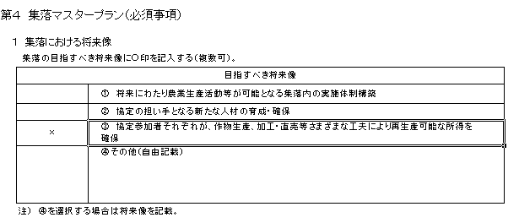
③「データの入力規則」を選択
【直接入力する場合の操作方法】
方法１
① 入力先のセルを選択し、「データの入力規則」を選択する。
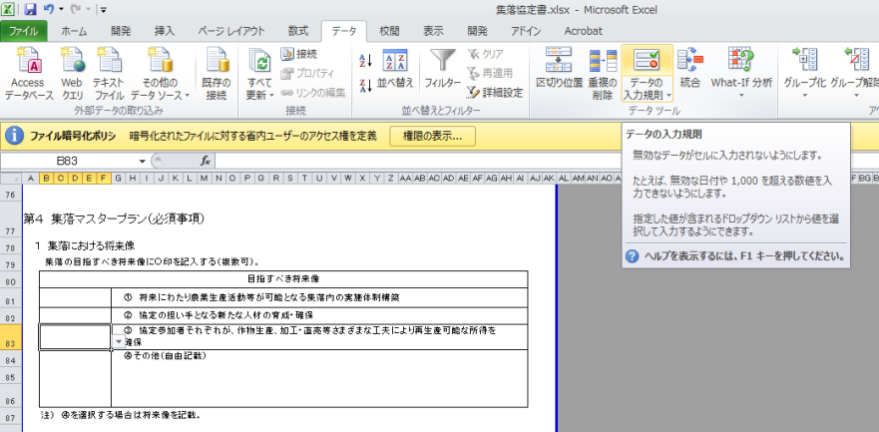
②「データ」を選択

①入力先のセルを選択

② 「すべての値」を選択し、「ＯＫ」を選択する。
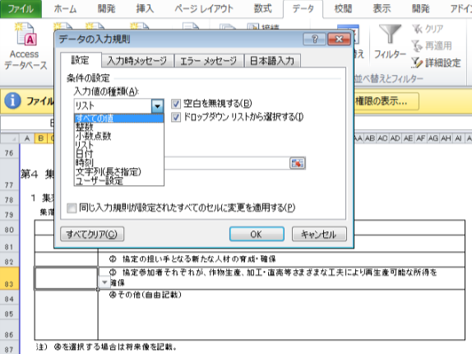

「すべての値」を選択

「ＯＫ」を選択

③ 直接入力することができる。
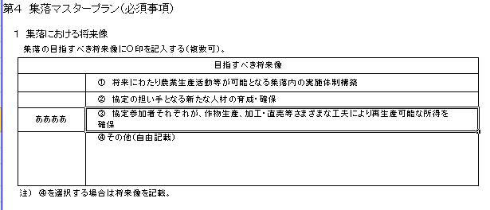

方法２
① 欄外のセルを選択
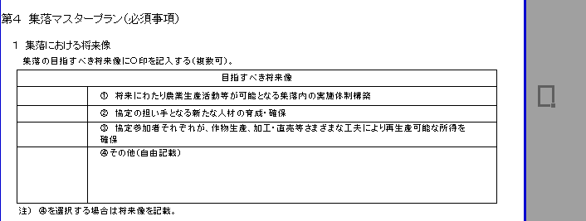
欄外のセルを選択

欄外のセルに必要事項を入力
② ①で選択したセルに直接入力する。
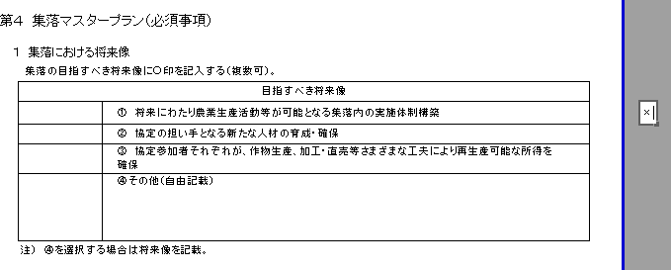

③ ②で入力したセルを選択し、右クリックを行い、セルをコピーする。
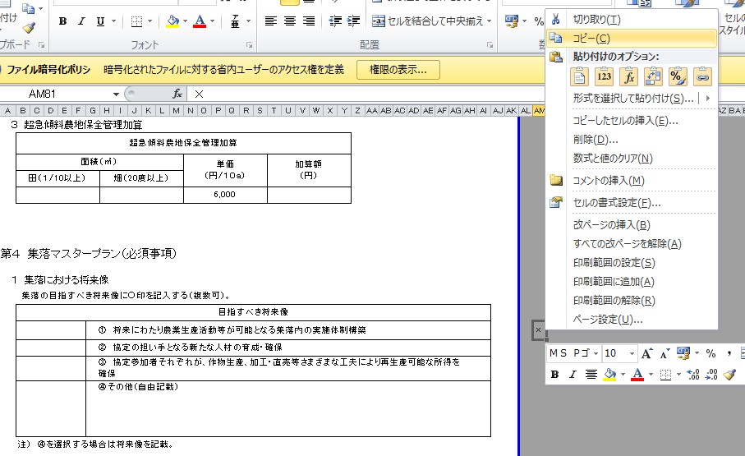

②「コピー」を選択

①入力したセルを選択し、
右クリックを行う。

④ 入力先のセルを選択し、右クリックし③でコピーしたものを貼り付ける。
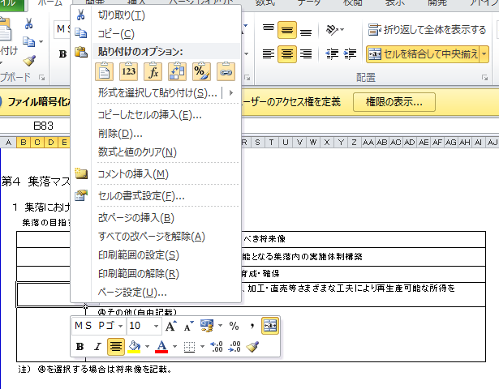
②「貼り付け」を選択する。

①入力先のセルを選択し、
右クリックを行う。

⑤ 直接入力したものが貼り付けられる。

２号事業様式
（別紙１）

２号事業様式

（中山間地域等直接支払交付金）

第１ 集落協定の実施体制

１ 集落協定の管理体制（構成員の役割分担）

 | 役職名等 |  |  |  |  |  |  |  |  |  | 氏名
 | 代表者

 | 書記担当

 | 会計担当

 | 共同機械担当

 | 土地改良施設担当

 | 法面点検担当

 | 注） |  |  | 事務作業が一部の者に集中して過大な負担となっていないか、事務作業を担う者への報酬が適正な水準となっているか等について、協定参加者で確認すること。

２ 水路・農道等の管理や集落内の取りまとめ等集落営農上の基幹的活動において中核的なリーダーとしての 役割を果たす担い手として指名する者

第２ 農用地の管理方法
 | 以下の項目のうち該当項目に○印を記入
 | 該 当 |  |  | 内 容
 | (1) 農用地
 |  |  |  | ①耕作者が農作業を継続できなくなった場合には、速やかに農業委員会のあっせんを受ける。
 |  |  |  | ②農業公社が受託する。
 |  |  |  | ③集落協定参加者が協定内容に従って管理する。
 |  |  |  | ④その他（ ）
協定の対象となる農用地の範囲は、こちらの表に記入願います。
 | 該 当 |  |  | 内 容
 | (2) 水路・農道等
 |  |  |  | ①協定参加者全員で泥上げ、草刈りを行う。
 |  |  |  | ②集落申し合わせ事項により定期的な除草等の作業を行う。
 |  |  |  | ③その他（別途の規約）

第３ 協定対象となる農用地
 |  |  |  |  |  |  |  |  |  |  |  |  |  |  |  |  |  |  |  |  |  |  |  |  |  |  |  |  | （基本分） |  |  |  |  |  |  |  |  |  |  |  |  |  |  | （単位：㎡）
 |  |  |  |  |  |  |  |  |  |  |  |  |  |  |  |  |  |  |  |  |  |  |  |  |  |  |  |  |  | 項 目
 |  |  |  |  |  |  |  |  |  |  |  |  |  |  |  |  |  |  |  |  |  |  |  |  |  |  |  |  |  |  | 協定農用地面積 | 田 |  |  |  | 畑 |  |  |  | 草地 |  |  |  | 採草放牧地
 |  |  |  |  |  |  |  |  |  |  |  |  |  |  |  |  |  |  |  |  |  |  |  |  |  |  |  |  |  |  |  | 面積 | 交付基準（傾斜等） | 単価 | 交付額 | 面積 | 交付基準（傾斜等） | 単価 | 交付額 | 面積 | 交付基準（傾斜等） | 単価 | 交付額 | 面積 | 交付基準（傾斜等） | 単価 | 交付額

 |  |  |  |  |  |  |  |  |  |  |  |  |  |  |  |  |  |  |  |  |  |  |  |  |  |  |  |  |  | 協定全体 | 0 |  | 急傾斜 | 21 | 円 |  | 急傾斜 |  |  |  | 急傾斜 |  |  |  | 急傾斜

 |  |  |  |  |  |  |  |  |  |  |  |  |  |  |  |  |  |  |  |  |  |  |  |  |  |  |  |  |  |  |  |  | 緩傾斜 | 8 | 円 |  | 緩傾斜 |  |  |  | 緩傾斜 |  |  |  | 緩傾斜

 |  |  |  |  |  |  |  |  |  |  |  |  |  |  |  |  |  |  |  |  |  |  |  |  |  |  |  |  |  |  |  |  | 小区画・不整形 |  | 円 |  | 小区画・不整形 |  |  |  | 小区画・不整形 |  |  |  | 小区画・不整形

 |  |  |  |  |  |  |  |  |  |  |  |  |  |  |  |  |  |  |  |  |  |  |  |  |  |  |  |  |  |  |  |  | 高齢化率・耕作放棄率 |  | 円 |  | 高齢化率・耕作放棄率 |  |  |  | 草地比率の高い草地 |  |  |  | 高齢化率・耕作放棄率

 |  |  |  |  |  |  |  |  |  |  |  |  |  |  |  |  |  |  |  |  |  |  |  |  |  |  |  |  |  |  |  |  | 特認基準 |  | 円 |  | 特認基準 |  |  |  | 高齢化率・耕作放棄率 |  |  |  | 特認基準

 |  |  |  |  |  |  |  |  |  |  |  |  |  |  |  |  |  |  |  |  |  |  |  |  |  |  |  |  |  |  |  |  |  |  |  |  |  |  |  |  | 特認基準

 |  |  |  |  |  |  |  |  |  |  |  |  |  |  |  |  |  |  |  |  |  |  |  |  |  |  |  |  |  | 計 | 0 | 0 |  |  | 円 | 0 |  |  | 0 | 0 |  |  | 0 | 0 |  |  | 0

（加算措置に取り組む場合）
１ 棚田地域振興活動加算
 | 棚田地域振興活動加算
 | 面積（㎡） |  |  |  |  |  |  |  |  |  |  |  |  | 単価 （円/10a） |  |  |  |  | 面積×単価 （円） |  |  |  |  |  | 加算額 （円）
 | 田 1/20以上 |  |  |  |  |  |  | 畑 15度以上

 | ㎡ |  |  |  |  |  |  | ㎡ |  |  |  |  |  | 10,000 |  |  |  |  | 円 |  |  |  |  |  | 円

 | ㎡ |  |  |  |  |  |  | ㎡ |  |  |  |  |  | 9,000 |  |  |  |  | 円 |  |  |  |  |  | 円

 | 注１） |  |  | 単価（円/10a）は、同一農用地に最初に適用される加算以外の加算については、1,000円を減じた額とする。

 | 注２） |  |  | 面積×単価（円）は、面積（㎡）の千分の一の値に単価（円/10a）を乗じた額とする。

２ 超急傾斜農地保全管理加算
 | 超急傾斜農地保全管理加算
 | 面積（㎡） |  |  |  |  |  |  |  |  |  |  |  |  | 単価 （円/10a） |  |  |  |  | 面積×単価 （円） |  |  |  |  |  | 加算額 （円）
 | 田 1/10以上 |  |  |  |  |  |  | 畑 20度以上

 | ㎡ |  |  |  |  |  |  | ㎡ |  |  |  |  |  | 6,000 |  |  |  |  | 円 |  |  |  |  |  | 円

 | ㎡ |  |  |  |  |  |  | ㎡ |  |  |  |  |  | 5,000 |  |  |  |  | 円 |  |  |  |  |  | 円

 | 注１）単価（円/10a）は、同一農用地に最初に適用される加算以外の加算については、1,000円を減じた額とする。

 | 注２）面積×単価（円）は、面積（㎡）の千分の一の値に単価（円/10a）を乗じた額とする。

３ 集落協定広域化加算
 | 集落協定広域化加算
 | 面積（㎡） |  |  |  |  |  |  |  |  |  |  |  |  |  |  | 単価 (円/10a) |  | 面積×単価 （円） |  | 面積×単価の計 （円） |  |  |  | 上限額 （円） |  |  | 加算額 （円）
 | 田 |  |  |  | 畑 |  |  |  | 草地 |  |  | 採草放牧地

 | ㎡ |  |  |  | ㎡ |  |  |  | ㎡ |  |  | ㎡ |  |  |  | 3,000 |  | 円 |  | 円 |  |  |  | 2,000,000 |  |  | 円

 |  |  |  |  | ㎡ |  |  |  | ㎡ |  |  | ㎡ |  |  |  | 2,000 |  | 円

 | 注１）単価（円/10a）は、同一農用地に最初に適用される加算以外の加算については、1,000円を減じた額とする。

 | 注２）面積×単価（円）は、面積（㎡）の千分の一の値に単価（円/10a）を乗じた額とする。

 | 注３）加算額（円）は、面積×単価の計（円）及び200万円のうち、いずれか低い額とする。

複数集落の統合状況
 | 連携した集落名 |  |  |  |  |  |  |  |  | 既協定 |  |  |  |  | 対象農用地面積

 | 合計

 | 注）第４期対策に取り組んでいた集落は既協定欄に○を記載する。

４ 集落機能強化加算
 | 集落機能強化加算
 | 面積（㎡） |  |  |  |  |  |  |  |  |  |  |  |  |  |  | 単価 (円/10a) |  | 面積×単価 （円） |  | 面積×単価の計 （円） |  |  |  | 上限額 （円） |  |  | 加算額 （円）
 | 田 |  |  |  | 畑 |  |  |  | 草地 |  |  | 採草放牧地

 | ㎡ |  |  |  | ㎡ |  |  |  | ㎡ |  |  | ㎡ |  |  |  | 3,000 |  | 円 |  | 円 |  |  |  | 2,000,000 |  |  | 円

 | ㎡ |  |  |  | ㎡ |  |  |  | ㎡ |  |  | ㎡ |  |  |  | 2,000 |  | 円

 | 注１）単価（円/10a）は、同一農用地に最初に適用される加算以外の加算については、1,000円を減じた額とする。

 | 注２）面積×単価（円）は、面積（㎡）の千分の一の値に単価（円/10a）を乗じた額とする。

 | 注３）加算額（円）は、面積×単価の計（円）及び200万円のうち、いずれか低い額とする。

５ 生産性向上加算
 | 生産性向上加算
 | 面積（㎡） |  |  |  |  |  |  |  |  |  |  |  |  |  |  | 単価 (円/10a) |  | 面積×単価 （円） |  | 面積×単価の計 （円） |  |  |  | 上限額 （円） |  |  | 加算額 （円）
 | 田 |  |  |  | 畑 |  |  |  | 草地 |  |  | 採草放牧地

 | ㎡ |  |  |  | ㎡ |  |  |  | ㎡ |  |  | ㎡ |  |  |  | 3,000 |  | 円 |  | 円 |  |  |  | 2,000,000 |  |  | 円

 | ㎡ |  |  |  | ㎡ |  |  |  | ㎡ |  |  | ㎡ |  |  |  | 2,000 |  | 円

 | 注１） |  |  | 単価（円/10a）は、同一農用地に最初に適用される加算以外の加算については、1,000円を減じた額とする。

 | 注２） |  |  | 面積×単価（円）は、面積（㎡）の千分の一の値に単価（円/10a）を乗じた額とする。

 | 注３） |  |  | 加算額（円）は、面積×単価の計（円）及び200万円のうち、いずれか低い額とする。

第４ 集落マスタープラン（必須事項）
１ 集落における将来像
 | 集落の目指すべき将来像に○印を記入する（複数可）。

 |  |  | 目指すべき将来像
 |  |  | ①将来にわたり農業生産活動等が可能となる集落内の実施体制構築

 |  |  | ②協定の担い手となる新たな人材の育成・確保

 |  |  | ③協定参加者それぞれが、作物生産、加工・直売等さまざまな工夫により再生産可能な所得を確保

 |  |  | ④その他（自由記載）

 | 注）④を選択する場合は将来像を記載。

 | ２ 将来像を実現するための目標と活動計画
 | 集落の目指すべき将来像を実現するための活動方策について○印を記入する（複数可）。また、活動方策に対する５年間の活動計画（目標）を記載する。

 | 活動方策 |  |  |  |  |  |  |  |  |  |  |  |  |  |  |  | 活動計画（目標）
 |  |  | 機械・農作業の共同化等営農組織の育成

 |  |  | 高付加価値型農業

 |  |  | 農業生産条件の強化

 |  |  | 担い手への農地集積

 |  |  | 担い手への農作業の委託

 |  |  | 新規就農者等による農業生産

 |  |  | 地場産農産物等の加工・販売

 |  |  | 消費・出資の呼び込み

 |  |  | 共同で支え合う集団的かつ持続可能な体制整備

 |  |  | その他（自由記載） |  |  |  |  |  |  |  |  |  |  |  |  |  | （自由記載）

 | 注）体制整備単価の取組を行う協定については、第８との整合を図ること。

第５ 農業生産活動等として取り組むべき事項
１ 農用地に関する事項
 | 以下の項目から１項目以上（２で管理の対象とする水路・農道等が、多面的機能支払交付金実施要綱別紙１第５の２に基づく活動計画に定める施設と同一である場合は、２項目以上）を選択する。

 | □ |  | 多面的機能支払交付金実施要綱別紙１第５の２に基づく活動計画に定める施設 と同一。

 | 該 当 |  | 具 体 的 に 取 り 組 む 行 為
 |  |  | ①耕作放棄されそうな農用地については、集落内外の担い手農家や第３セクター等による利用権の設定等や農作業の委託を行う。

 |  |  | ②既荒廃農地を協定農用地に含める場合には、荒廃農地の復旧、畜産的利用又は林地化を行う。

 |  |  | ③既荒廃農地を協定農用地に含めない場合には、協定農用地に悪影響を与えないよう草刈り、防虫対策等の保全管理を行う。

 |  |  | ④農地法面の崩壊を未然に防止するため、集落内の担い手を中心に定期的な点検を行う。

 |  |  | ⑤協定農用地への柵、ネット等の設置等により鳥獣害防止対策を行う。

 |  |  | ⑥限界的農地については、林地化等(そのための買い上げを含む。)を行う。

 |  |  | ⑦作業道の設置、排水改良等簡易な基盤整備を行う。

 |  |  | ⑧協定農用地における農業生産活動が維持されるよう担い手（認定農業者、これに準ずるものとして市町村長が認定した者、第３セクター、特定農業法人、農業協同組合、生産組織等）を確保する。

 |  |  | ⑨集落の新たな雇用創出や地域経済の活性化に資する地場農産物の加工・販売を行う。

 |  |  | ⑩その他（土地改良事業、災害復旧及び地目変換（田から畑等へ）等）

２ 水路・農道等の管理方法（①②について該当する取組に○印を記入（複数可））
 | 具 体 的 に 取 り 組 む 行 為
 | ①水 路 |  |  |  |  |  | ア）水路清掃（ ）、イ）草刈り（ ）、ウ）その他（ ）
 | ②農 道 |  |  |  |  |  | ア）簡易補修（ ）、イ）草刈り（ ）、ウ）その他（ ）
 | ③その他

３ 多面的機能を増進する活動として以下の項目から１項目以上選択し、実施する。
 | 以下の項目のうち該当項目に○印を記入する。
 | 該 当 |  | 具 体 的 に 取 り 組 む 行 為
 |  |  | ①農地と一体となった周辺林地の下草刈り等を行う。

 |  |  | ②棚田オーナー制度の実施、市民農園・体験農園の開設・運営を行う。

 |  |  | ③景観作物を作付ける。

 |  |  | ④土壌流亡に配慮した営農を行う（等高線栽培、根の張る植物を畝間に植栽）。

 |  |  | ⑤体験民宿を実施する（グリーン・ツーリズム）。

 |  |  | ⑥魚類・昆虫類の保護を行う（ビオトープの確保）。

 |  |  | ⑦冬期の湛水化、不作付地での水張り等の鳥類の餌場の確保を図る。

 |  |  | ⑧粗放的畜産を行う。

 |  |  | ⑨堆きゅう肥の施肥、拮抗植物の利用、アイガモ・鯉の利用、輪作の徹底、緑肥作物の作付け等を行う。

 |  |  | ⑩その他 （ ）

 | 注） |  |  | 法律で義務づけられている行為及び国庫補助事業の補助対象として行われる行為以外のものを１つ以上選択。

 | 注） |  |  | 上記１～３で定めた共同取組活動を行う際は、作業安全対策の観点から、以下の点に努めること。

 | ・ | 作業環境の点検（作業前の危険箇所の確認・共有、機器の定期点検等）
 | ・ | 共同取組活動で使用する機械又は使用頻度が高い機械（刈払機等）の安全な使用に関する取組の実施（研修・講習の開催又は参加等）

第６ 促進計画の「その他促進計画の実施に関し当該市町村が必要と認める事項」により 規定すべき事項

第７ 交付金の使用方法等

 | １ 交付金は、集落を代表してが |  |  |  |  |  |  |  |  |  |  |  |  |  |  |  |  |  |  |  | 市町村より受け取る。

 | ２ 次の通り支出する。
 |  |  | 項 目 |  |  |  |  |  |  |  |  |  |  |  | 交付金使途の内容(項目) |  |  |  |  |  |  | 金 額
 | 共同取組活動 |  | ①役員等の各担当者の活動に対する経費

 |  |  | ②農業生産活動等の体制整備に向けた活動等の集落マスタープランの将来像を実現するための活動に対する経費

 |  |  | ③水路、農道等の維持・管理等集落の共同取組活動に要する経費

 |  |  | ④農用地の維持・管理活動を行う者に対する経費

 |  |  | ⑤毎年の積立額又は次年度への繰越予定額 |  |  |  |  |  |  |  |  |  |  |  | ３のとおり

３ 交付金の積立・繰越に係る計画
① 交付金の積立
 | （ｱ）積立計画
 |  |  |  |  |  | 令和２年度 |  |  |  |  | 令和３年度 |  |  |  |  |  | 令和４年度 |  |  | 令和５年度 |  |  |  |  |  | 令和６年度

 | 積立予定額 |  |  |  |  | 円 |  |  |  |  | 円 |  |  |  |  |  | 円 |  |  | 円 |  |  |  |  |  | 円

 | 積立累計額 |  |  |  |  | － |  |  |  |  | 円 |  |  |  |  |  | 円 |  |  | 円 |  |  |  |  |  | 円

 | （ｲ）取り崩し予定等
 | ○ 取り崩し予定年度：令和 |  |  |  |  |  |  |  |  |  |  |  |  | 年度（協定期間内）

 | ○ 取り崩し予定年度における積立累計額： |  |  |  |  |  |  |  |  |  |  |  |  |  |  |  |  |  |  |  |  |  | 円

 | ○ 使途：

 |  |  |  |  |  | に要する経費（具体的に記入）

② 次年度への繰越
 | ○ 繰越予定年度：令和 |  |  |  |  |  |  |  |  |  |  |  | 年度（当該年度の翌年度）

 | ○ 繰越予定額： |  |  |  |  |  |  |  |  |  |  |  |  |  |  |  | 円

 | ○ 使途：

 |  |  |  |  |  | に要する経費（具体的に記入）

４ 次のとおり支出する。
 | 個 人 配 分 分 |  |  |  |  |  |  |  |  |  |  |  |  |  | 金 額
 |  |  |  |  |  |  |  |  |  |  |  |  |  |  | （配分割合： |  |  |  |  |  |  |  |  |  |  |  |  | ％）
 |  |  |  |  |  |  |  |  |  |  |  |  |  |  | 円

